1
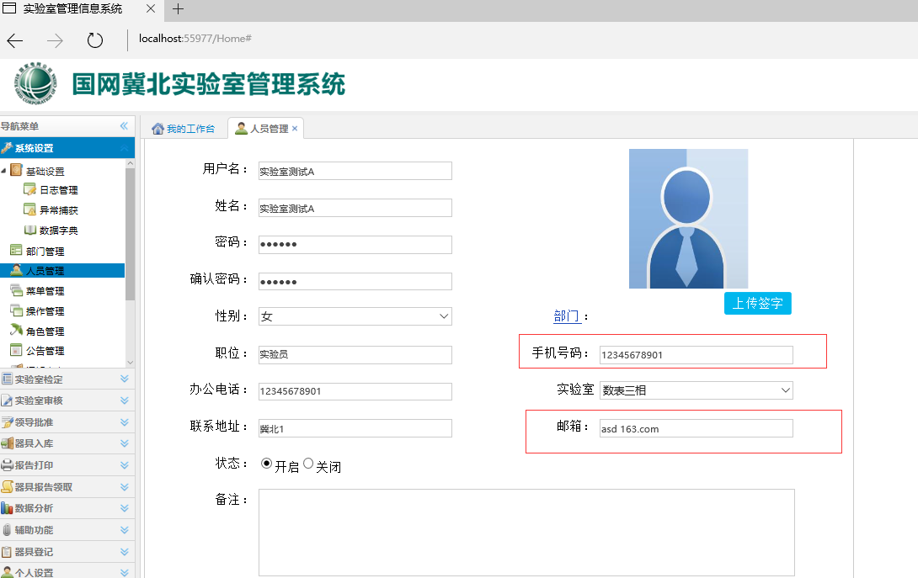

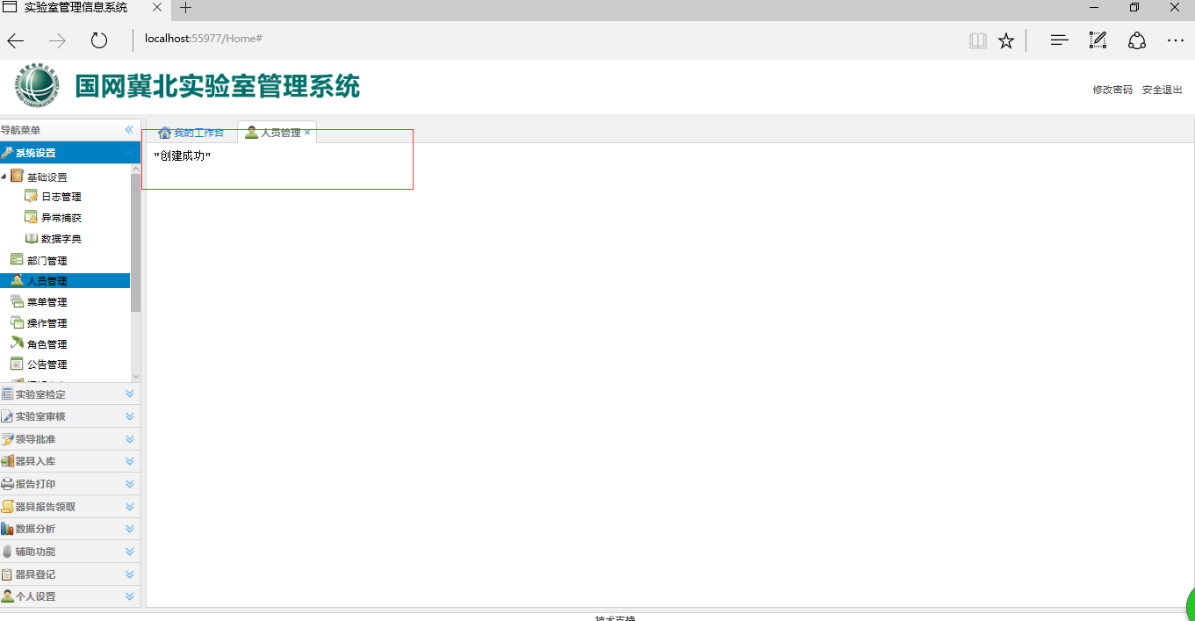

停在这样

2
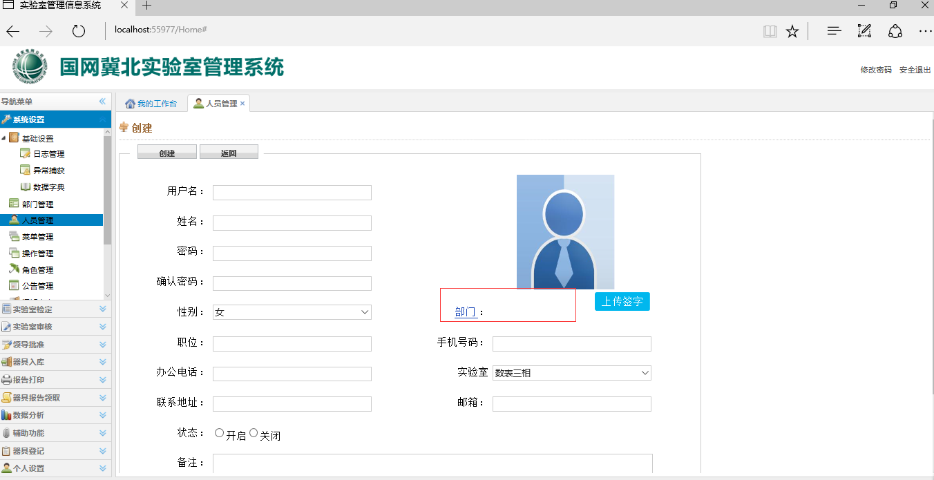

干什么用的

如果不是实验室的人呢，是不应是部门那里将建立的部门加载然后选择一个，比如领导的话是不会有个管理部门之类的

3
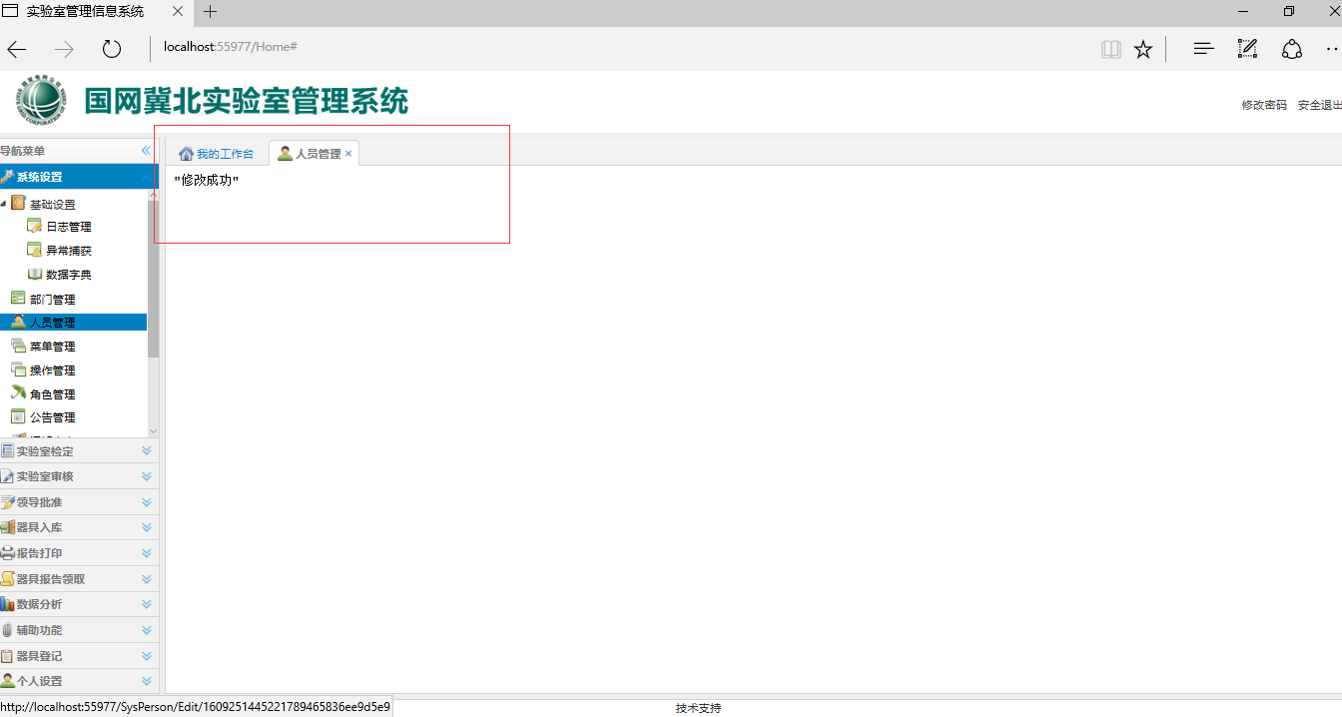

4
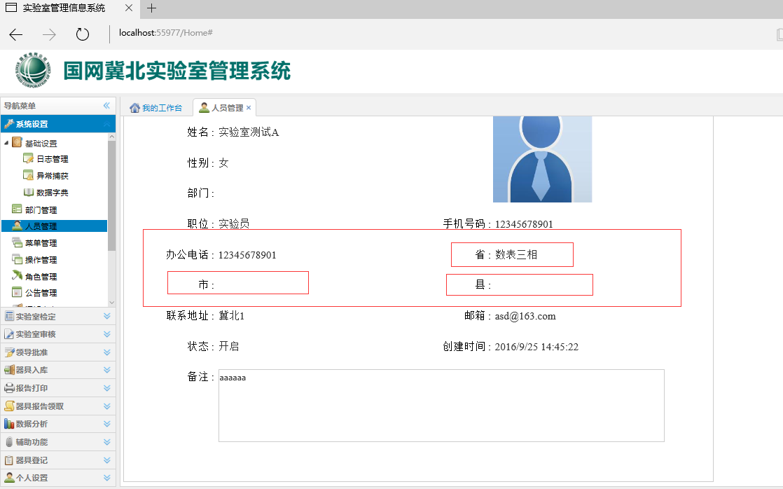

创建页没有，数表三的选择在实验室

5
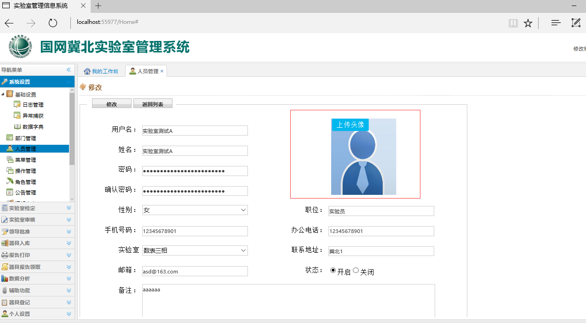

签字还是头像，请与创建页统一

6
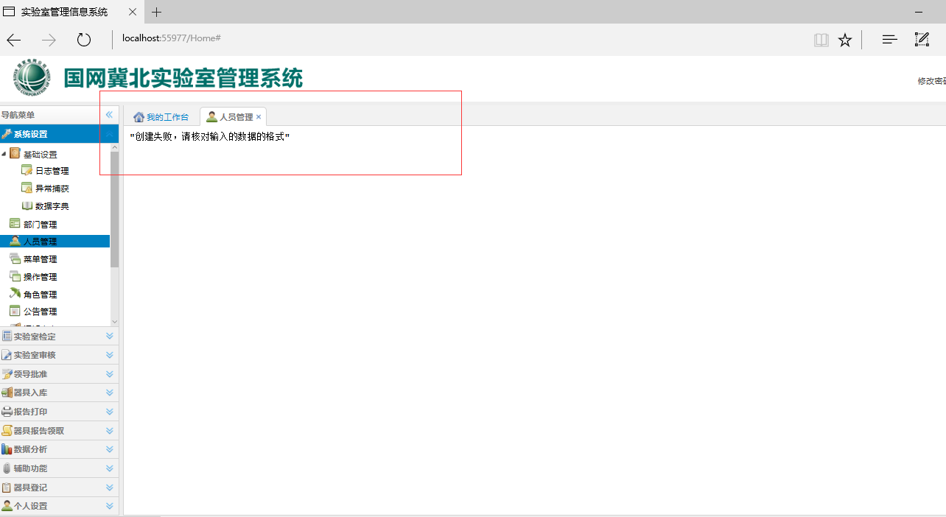

创建时候密码输入不一致，提示在点击创建才有而且闪了一下就到这个页面了

7
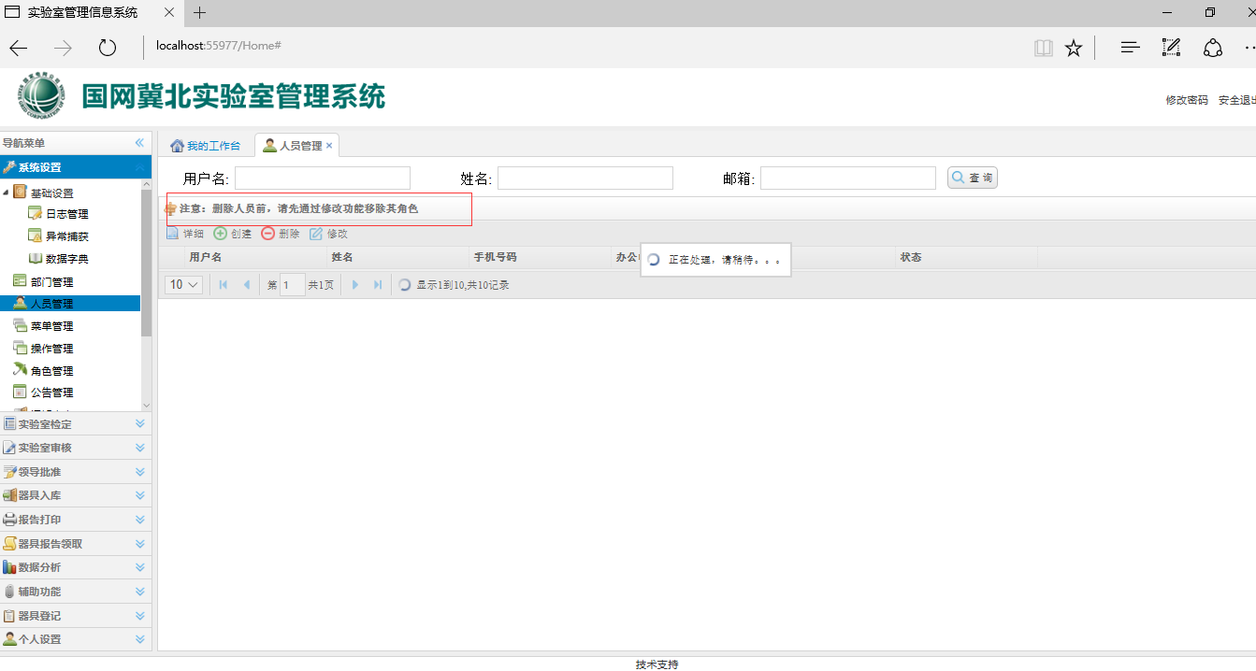

角色在角色管理该处修改无对应功能，请修改提示语，或者做链接

